Margens Diferenciadas
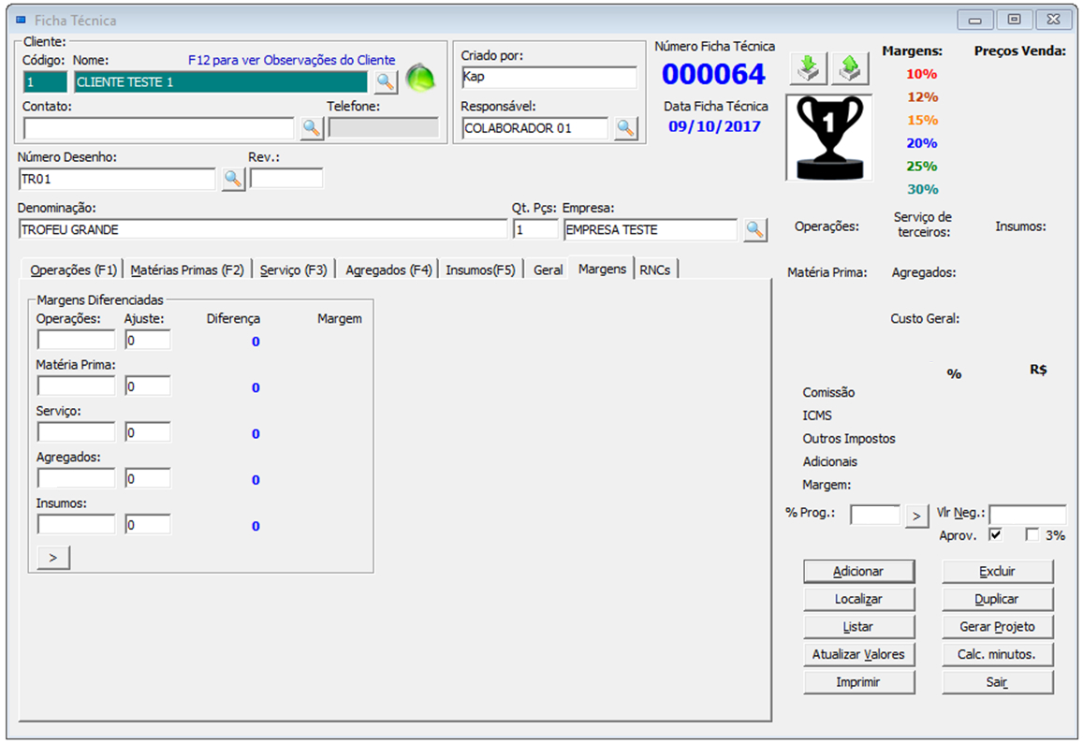
 | Custo | % Marg. | Fator | Vlr Fim
Operações | 100.00 | 30 | 0.33 | 303.03 | Legenda
Materia Prima | 100.00 | 30 | 0.33 | 303.03 |  | pode ser alterado
Serviços | 100.00 | 30 | 0.33 | 303.03 |  | não alterar
Agregados | 100.00 | 30 | 0.33 | 303.03
Insumos | 100.00 | 30 | 0.33 | 303.03

100,00
100,00
100,00
100,00
100,00
Preço Custo R$ | 500.00
Preço Venda R$ | 1,515.15

30
500,00
30
5
17
75,76
257,58
Descrição | % | Valores
Comissão % | 5 | 75.76
ICMS % | 17 | 257.58
30
10
151,52
Outros Impostos % | 10 | 151.52
5
75,76
Adicional % | 5 | 75.76
30
30
454,55
Marg. % alcançada | 30 | 454.55
30
30
1515,15

Valor Negociado R$ | 1515.15

Fator = ( 100 - todos percentuais ) / 100
Valor Final = Soma dos Custos

SO ALTERE OS CAMPOS COM FUNDO AMARELO

Margem sobre venda
 | Custo
Operações | 100.00 |  | Legenda
Materia Prima | 100.00 |  |  | pode ser alterado
Serviço de terceiros | 100.00 |  |  | não alterar
Agregados | 100.00
Insumos | 100.00

Custo R$ | 500.00
100,00
100,00
100,00
100,00
100,00
500,00
Descrição | % | Valores
Comissão % | 5 | 55.02
ICMS % | 17 | 187.06
Outros Impostos % | 10 | 110.04
5
17
55,02
187,06
Adicional % | 5 | 55.02
10
110,04
Marg. % Prog. | 17.56 | 193.22
5
55,02
Fator | 0.4544
17,56
193,22
17,56
1100,35
Valor Negociado R$ | 1100.35

Fator = ( 100 - todos percentuais ) / 100
Valor Final = Custo / Fator

SO ALTERE OS CAMPOS COM FUNDO AMARELO

